summary
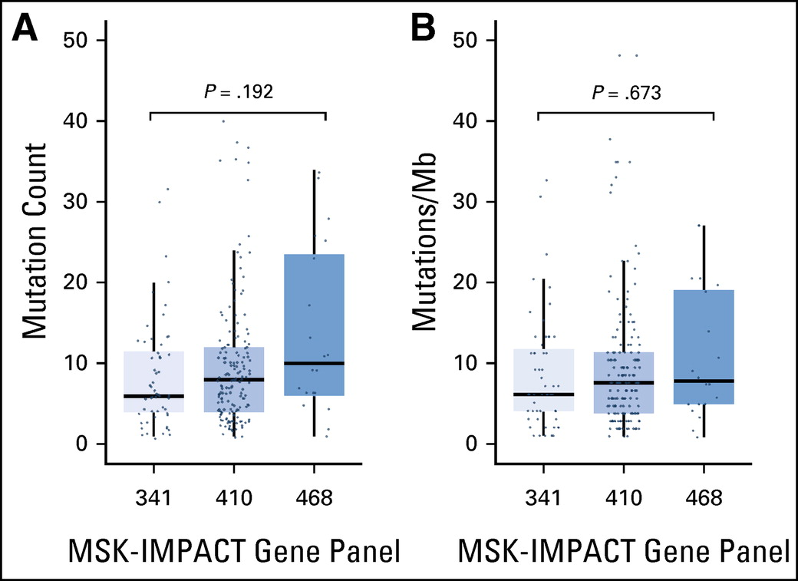
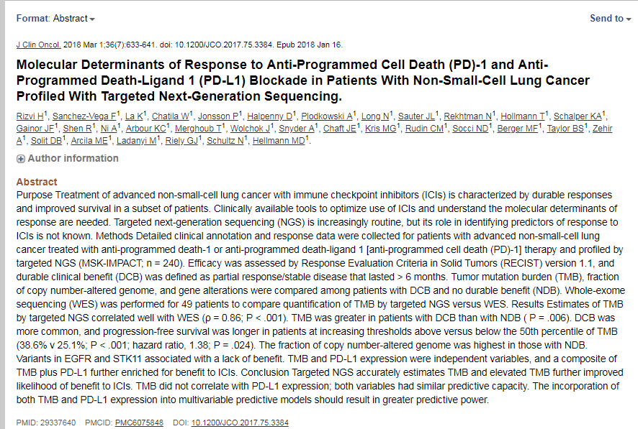
MSK-IMPACT | Version | Number of genes | ref
 | 1 | 341 | https://doi.org/10.1016/j.jmoldx.2014.12.006 | PMID: 25801821 DOI: 10.1016/j.jmoldx.2014.12.006
 | 2 | 410
 | 3 | 468 | J Clin Oncol. 2018 Jan 16:JCO2017753384. doi: 10.1200/JCO.2017.75.3384. [Epub ahead of print] | PMID: 29337640
 |  |  | https://www.sciencedirect.com/science/article/pii/S1535610817305561?via%3Dihub#mmc3

 |  |  | To normalize somatic nonsynonymous TMB across panels of various sizes, the total number of mutations was divided by the coding region captured in each panel, which covered 0.98, 1.06, and 1.22 megabases (Mb) in the 341-, 410-, and 468-gene panels, respectively

 |  |  | http://ascopubs.org/doi/full/10.1200/JCO.2017.75.3384?url_ver=Z39.88-2003&rfr_id=ori:rid:crossref.org&rfr_dat=cr_pub%3dpubmed#

